상품제안서
뮤스트 웨이브링 USB 2.0 메모리(8GB~64GB) | 상품코드: S22698

 |  |  |  |  |  |  | 02-713-8555 | www.synergygift.co.kr
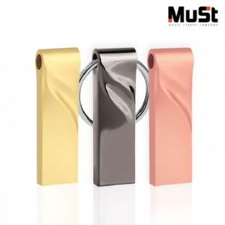

【상세/제작정보】

【인쇄/포장옵션】 | 레이저 / 포장지포장

【공급단가】 | 수량 | 100~ | 300~ | 500~ | 1,000~ | 3,000~
*VAT별도 | 8GB | 3,520원 | 3,430원 | 3,290원 | 3,210원 | 3,180원
 | 16GB | 3,860원 | 3,770원 | 3,610원 | 3,520원 | 3,490원
 | 32GB | 4,310원 | 4,210원 | 4,040원 | 3,930원 | 3,900원
 | 64GB | 4,880원 | 4,760원 | 4,570원 | 4,450원 | 4,410원

【상품 URL】 | https://www.synergygift.co.kr:443/src/goods_detail.php?gdno=22698

